Anleitung >>
Ihr Unternehmensprofil bei Elementare Vielfalt (ElVi)
Wir freuen uns, dass Sie ein Unternehmensprofil bei der Ausbildungskampagne "Elementare Vielfalt (ElVi)" anlegen möchten. Es handelt sich um ein exklusives Angebot für Mitgliedsunternehmen der Chemie-Arbeitgeberverbände. Herausgeber ist der ElVi-Kampagne ist der Bundesarbeitgeberverband Chemie (BAVC).

So gehen Sie vor!
1. Prüfen, ob Sie die Datei in der Desktop-App von MS Office 365 geöffnet haben (in der Online-Version kann es zu Darstellungsproblemen kommen) 2. Klicken Sie sich durch die bunten Tabs (1 bis 10) in dieser Excel-Datei und füllen diese aus. 3. Suchen Sie ein passedes Logo, Hintergrund-Bild und Profil-Bild für Unternehmensprofil heraus. Beachten Sie dazu die nachfolgenden Hinweise. 4. Anschließend senden Sie die ausgefülle Excel-Datei inkl. Bildmaterial zurück an kontakt@elementare-vielfalt.de Auf Basis Ihrer Daten legt das ElVi-Team für Sie ein Unternehmensprofil an und schickt Ihnen anschließend einen Link zur Prüfung und Freigabe des Profils zu. In diesem Rahmen holen wir auch eine Nutzungsfreigabe zu Texten, Bildern und Videos ein.

Hinweise zu Logo und Bildmaterial
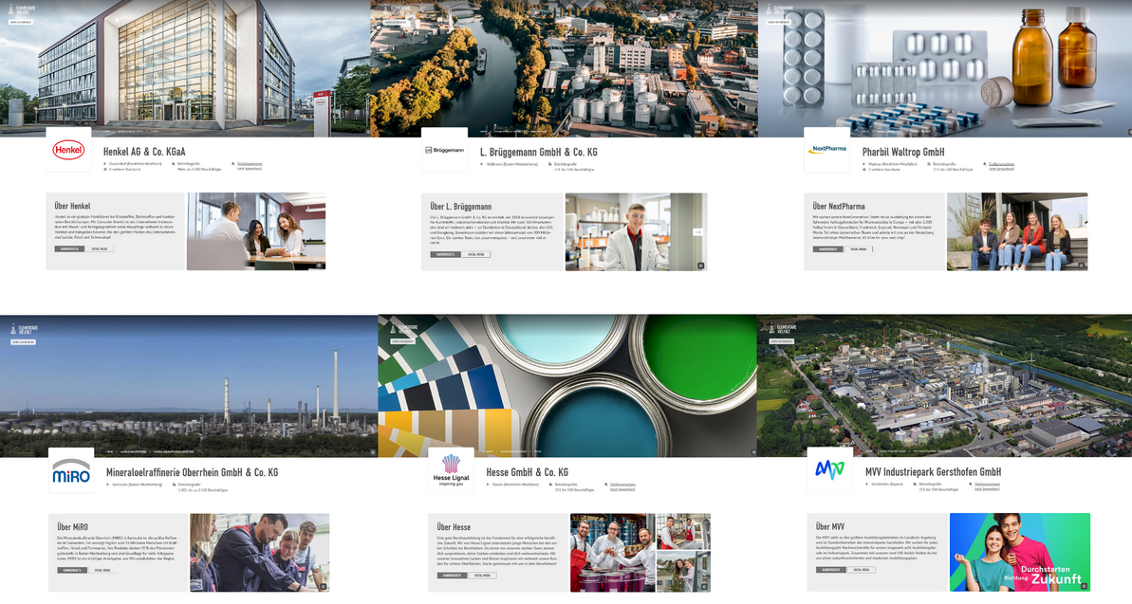 Unternehmenslogo (Größe: 250 px x 250 px; im jpg, png, svg oder web-Format; Auflösung: 72 dpi) Hintergrund-Bild (Größe: 2.000 px x 750 px; im jpg, png, svg oder web-Format; Auflösung: 72 dpi) Es sollte das Arbeitsumfeld (Werksgelände, Unternehmenszentrale, Ausbildungszentrum, Lehrwerkstatt oder ähnliches) oder ein bekanntes Produkt des Unternehmens zeigen und idealerweise keine Personen oder Schrift enthalten. Der Grund: Das Hintergrundbild wird teilweise durch das Unternehmenslogo verdeckt und skaliert auf Smartphone, Tablet und Desktop in unterschiedlichen Formaten, sodass Personen und Schriften meistens angeschnitten werden. Profil-Bild (Größe: 700 px x 400 px; im jpg, png, svg oder web-Format; Auflösung: 72 dpi) Es sollte idealerweise reale Menschen aus Ihrem Unternehmen bzw. der Ausbildung zeigen, Interesse wecken und emotionalisieren. Beispiele für passende Hintergrund- und Profil-Bilder finden Sie im nebenstehenden Screenshot sowie unter: www.elementare-vielfalt.de/unternehmen/marketing-tools/unternehmensprofil www.elementare-vielfalt.de/ausbildungsbetriebe

Stand: 2025_V4

